2.Pivot VC
โครงการภายใต้แผนแม่บทย่อย : 010202 ภาคใต้มีความสงบสุข ร่มเย็น

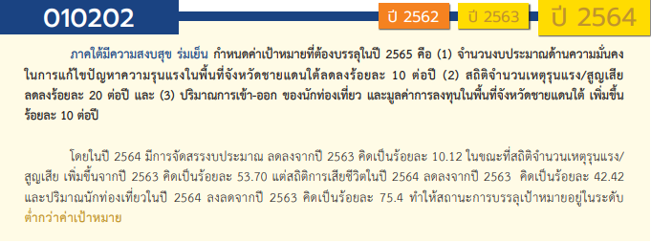
องค์ประกอบ/ปัจจัย | ปีงบประมาณ
 | 2559 | 2561 | 2562 | 2563 | 2564 | 2565 | 2566 | จำนวนโครงการ
010202V01 |  | 2 |  | 4 | 45 | 55 | 3 | 109
010202F0101 |  |  |  |  | 12 | 18 |  | 30
010202F0102 |  | 2 |  | 2 | 12 | 22 | 2 | 40
010202F0103 |  |  |  | 1 | 2 | 8 |  | 11
010202F0104 |  |  |  |  | 1 |  |  | 1
010202F0105 |  |  |  | 1 | 18 | 7 | 1 | 27
010202V02 |  |  | 1 | 10 | 14 | 10 | 2 | 37
010202F0201 |  |  |  | 1 | 4 | 1 |  | 6
010202F0202 |  |  |  | 3 | 1 | 2 |  | 6
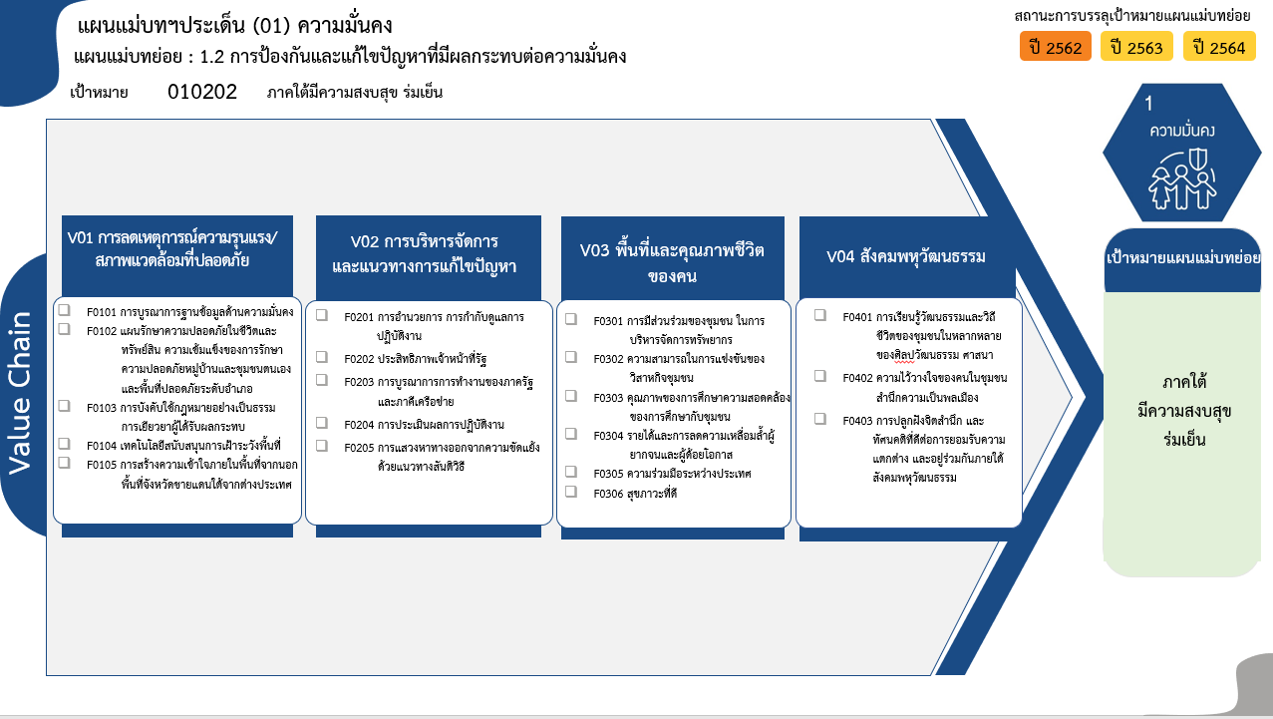
010202F0203 |  |  | 1 | 3 | 7 | 4 | 1 | 16
010202F0204 |  |  |  |  | 2 | 2 |  | 4
010202F0205 |  |  |  | 3 |  | 1 | 1 | 5
010202V03 | 1 | 4 | 43 | 45 | 24 | 36 | 2 | 155
010202F0301 |  |  | 1 | 8 | 10 | 12 |  | 31
010202F0302 |  | 1 | 1 |  |  | 1 |  | 3
010202F0303 | 1 | 3 | 40 | 37 | 8 | 11 | 1 | 101
010202F0304 |  |  |  |  | 6 | 11 |  | 17
010202F0305 |  |  | 1 |  |  | 1 |  | 2
30 โครงการ
010202F0306 |  |  |  |  |  |  | 1 | 1
15 โครงการ
010202V04 |  |  |  | 1 | 17 | 27 | 1 | 46
40/2* โครงการ
6 โครงการ
31 โครงการ
010202F0401 |  |  |  | 1 | 7 | 7 |  | 15
6 โครงการ
3 โครงการ
010202F0402 |  |  |  |  |  | 3 |  | 3
16/1* โครงการ
101/1* โครงการ
3 โครงการ
010202F0403 |  |  |  |  | 10 | 17 | 1 | 28
11 โครงการ
1 โครงการ
4 โครงการ
17 โครงการ
จำนวนโครงการ | 1 | 6 | 44 | 60 | 100 | 128 | 8 | 347
5/1* โครงการ
2 โครงการ
26(+1) โครงการ
1* โครงการ
28 โครงการ
รวม 37/2* โครงการ
รวม 46 โครงการ
รวม 109/3* โครงการ
รวม 155 โครงการ

รวมทั้งสิ้น 347/7* โครงการ

 |  |  |  |  |  |  |  |  | หมายเหตุ: n* หมายถึง โครงการเพื่อขับเคลื่อนการบรรลุเป้าหมายตามยุทธศาสตร์ชาติ ประจำปีงบประมาณ พ.ศ. 2566

4.รวม
โครงการภายใต้แผนแม่บทย่อย : 010202 ภาคใต้มีความสงบสุข ร่มเย็น
โครงการที่ปรากฎเป็นโครงการที่ผ่านการอนุมัติจากผู้บริหาร (M7) ของหน่วยงานเท่านั้น (ข้อมูล ณ เดือนมีนาคม 2565)

ชื่อโครงการ/การดำเนินงาน | ปีงบประมาณ | วันที่เริ่มต้นโครงการ | วันที่สิ้นสุดโครงการ | หน่วยงานระดับกองหรือเทียบเท่า | หน่วยงานระดับกรมหรือเทียบเท่า | หน่วยงานระดับกระทรวงหรือเทียบเท่า | ประเภทโครงการ | องค์ประกอบ | ปัจจัย
โครงการพัฒนาเศรษฐกิจและส่งเสริมศักยภาพพื้นที่จังหวัดชายแดนใต้ | 2559 | ตุลาคม 2558 | กันยายน 2564 | กองแผนงานและวิชาการ | กรมวิชาการเกษตร | กระทรวงเกษตรและสหกรณ์ |  | 010202V03 | 010202F0303
โครงการตำบลมั่นคง มั่งคั่ง ยั่งยืนในจังหวัดชายแดนภาคใต้ | 2561 | ตุลาคม 2560 | กันยายน 2565 | กองแผนงาน | กรมพัฒนาที่ดิน | กระทรวงเกษตรและสหกรณ์ |  | 010202V03 | 010202F0303
ปรับปรุงศูนย์คัดแยกผู้เสียหายจากการค้ามนุษย์ของสำนักงานตำรวจแห่งชาติ ณ อาคารศูนย์ฝึกอบรมสำนักงานตรวจคนเข้าเมือง | 2561 | มกราคม 2561 | มีนาคม 2562 | กองยุทธศาสตร์ สำนักงานยุทธศาสตร์ตำรวจ | สำนักงานตำรวจแห่งชาติ | หน่วยงานขึ้นตรงนายกรัฐมนตรี |  | 010202V01 | 010202F0102
โครงการปรับปรุงสถานที่ควบคุมพิเศษกองบัญชาการตำรวจสันติบาล ชั้น 3, 4 และชั้นดาดฟ้า เป็นสถานที่ควบคุมคนต่างด้าว สำนักงานตรวจคนเข้าเมือง | 2561 | พฤษภาคม 2561 | กันยายน 2562 | กองยุทธศาสตร์ สำนักงานยุทธศาสตร์ตำรวจ | สำนักงานตำรวจแห่งชาติ | หน่วยงานขึ้นตรงนายกรัฐมนตรี |  | 010202V01 | 010202F0102
โครงการส่งเสริมอาชีพด้านการเกษตรในจังหวัดชายแดนภาคใต้ | 2561 | ตุลาคม 2560 | กันยายน 2561 | กองส่งเสริมและพัฒนาการปศุสัตว์ (กสส.) | กรมปศุสัตว์ | กระทรวงเกษตรและสหกรณ์ |  | 010202V03 | 010202F0302
โครงการพัฒนาในพื้นที่จังหวัดชายแดนภาคใต้ | 2561 | ตุลาคม 2560 | กันยายน 2565 | สำนักสนับสนุนและพัฒนาตามผังเมือง | กรมโยธาธิการและผังเมือง | กระทรวงมหาดไทย |  | 010202V03 | 010202F0303
โครงการพัฒนาโครงสร้างพื้นฐานในพื้นที่จังหวัดชายแดนภาคใต้ | 2561 | ตุลาคม 2560 | กันยายน 2562 | สำนักสนับสนุนและพัฒนาตามผังเมือง | กรมโยธาธิการและผังเมือง | กระทรวงมหาดไทย |  | 010202V03 | 010202F0303
โครงการส่งเสริมอาชีพด้านการเกษตรในจังหวัดชายแดนภาคใต้(กิจกรรมส่งเสริมอาชีพด้านการเกษตรในจังหวัดชายแดนภาคใต้้) | 2562 | ตุลาคม 2561 | กันยายน 2562 | กองแผนงาน | กรมส่งเสริมการเกษตร | กระทรวงเกษตรและสหกรณ์ |  | 010202V03 | 010202F0302
โครงการสนับสนุนการแก้ไขปัญหาและพัฒนาศักยภาพประชากรเป้าหมายในพื้นที่จังหวัดชายแดนภาคใต้ | 2562 | ตุลาคม 2561 | กันยายน 2562 | กองตรวจราชการ | สำนักงานปลัดกระทรวงฯ | กระทรวงการพัฒนาสังคมและความมั่นคงของมนุษย์ |  | 010202V03 | 010202F0303
แผนงานบูรณาการขับเคลื่อนการแก้ไขปัญหาจังหวัดชายแดนภาคใต้ | 2562 | ตุลาคม 2561 | กันยายน 2562 | กองยุทธศาสตร์และแผนงาน (กยผ.) | กรมส่งเสริมการปกครองท้องถิ่น | กระทรวงมหาดไทย |  | 010202V03 | 010202F0303
โครงการเสริมสร้างความปลอดภัยในชีวิตและทรัพย์สินให้แก่ประชาชนในพื้นที่จังหวัดชายแดนภาคใต้ | 2562 | ตุลาคม 2561 | กันยายน 2562 | กองวิชาการและแผนงาน | กรมการปกครอง | กระทรวงมหาดไทย |  | 010202V03 | 010202F0303
โครงการดำเนินงานกิจกรรมเสริมสร้างชุมชนคุณธรรมตามความต้องการของประชาชนในพื้นที่ ประจำปีงบประมาณ ๒๕๖๒ | 2562 | ตุลาคม 2561 | กันยายน 2562 | กองศาสนูปถัมภ์ | กรมการศาสนา | กระทรวงวัฒนธรรม |  | 010202V03 | 010202F0301
โครงการตำบลมั่นคง มั่งคั่ง ยั่งยืน ในจังหวัดชายแดนภาคใต้ | 2562 | ตุลาคม 2561 | กันยายน 2565 | กองส่งเสริมและพัฒนาการปศุสัตว์ (กสส.) | กรมปศุสัตว์ | กระทรวงเกษตรและสหกรณ์ |  | 010202V03 | 010202F0303
โครงการส่งเสริมสิทธิเสรีภาพในจังหวัดชายแดนภาคใต้โดยการมีส่วนร่วมของเจ้าหน้าที่รัฐ ภายใต้แผนงาน : บูรณาการขับเคลื่อนการแก้ปัญหาจังหวัดชายแดนภาคใต้ | 2562 | ตุลาคม 2561 | กันยายน 2562 | กองส่งเสริมสิทธิและเสรีภาพ | กรมคุ้มครองสิทธิและเสรีภาพ | กระทรวงยุติธรรม |  | 010202V03 | 010202F0303
การขับเคลื่อนยุทธศาสตร์ประชาชนมีส่วนร่วม | 2562 | ตุลาคม 2561 | กันยายน 2562 | กองอํานวยการรักษาความมั่นคงภายในภาค 4 ส่วนหน้า (กอ.รมน.ภาค 4 สน.) | กองอำนวยการรักษาความมั่นคงภายในราชอาณาจักร (กอ.รมน.) | สำนักนายกรัฐมนตรี |  | 010202V03 | 010202F0303
โครงการเสริมสร้างไทยอาสาป้องกันชาติ (ทสปช.) | 2562 | ตุลาคม 2561 | กันยายน 2562 | กองอํานวยการรักษาความมั่นคงภายในภาค 4 ส่วนหน้า (กอ.รมน.ภาค 4 สน.) | กองอำนวยการรักษาความมั่นคงภายในราชอาณาจักร (กอ.รมน.) | สำนักนายกรัฐมนตรี |  | 010202V03 | 010202F0303
การจัดหายุทโธปกรณ์พิเศษในการ รปภ.ชีวิตและทรัพย์สิน | 2562 | ตุลาคม 2561 | กันยายน 2562 | กองอํานวยการรักษาความมั่นคงภายในภาค 4 ส่วนหน้า (กอ.รมน.ภาค 4 สน.) | กองอำนวยการรักษาความมั่นคงภายในราชอาณาจักร (กอ.รมน.) | สำนักนายกรัฐมนตรี |  | 010202V03 | 010202F0303
การจัดหายุทโธปกรณ์พิเศษในการ รปภ.ชีวิตและทรัพย์สิน (เพิ่มเติม) | 2562 | กรกฎาคม 2562 | กันยายน 2562 | กองอํานวยการรักษาความมั่นคงภายในภาค 4 ส่วนหน้า (กอ.รมน.ภาค 4 สน.) | กองอำนวยการรักษาความมั่นคงภายในราชอาณาจักร (กอ.รมน.) | สำนักนายกรัฐมนตรี |  | 010202V03 | 010202F0303
โครงการรักษาความปลอดภัยในพื้นที่เสี่ยง (เพิ่มเติม) | 2562 | กรกฎาคม 2562 | กันยายน 2562 | กองอํานวยการรักษาความมั่นคงภายในภาค 4 ส่วนหน้า (กอ.รมน.ภาค 4 สน.) | กองอำนวยการรักษาความมั่นคงภายในราชอาณาจักร (กอ.รมน.) | สำนักนายกรัฐมนตรี |  | 010202V03 | 010202F0303
โครงการ รปภ.ในชีวิตและทรัพย์สิน และยุติการก่อเหตุรุนแรง (เพิ่มเติม) | 2562 | กรกฎาคม 2562 | กันยายน 2562 | กองอํานวยการรักษาความมั่นคงภายในภาค 4 ส่วนหน้า (กอ.รมน.ภาค 4 สน.) | กองอำนวยการรักษาความมั่นคงภายในราชอาณาจักร (กอ.รมน.) | สำนักนายกรัฐมนตรี |  | 010202V03 | 010202F0303
แผนงานจัดหาทดแทนระบบฐานข้อมูลสารสนเทศส่วนกลาง ( DATA CENTER ) , ระบบควบคุมบริหารจัดการเครือข่าย IP Link , ระบบควบคุมอุปกรณ์ทางเสียง และระบบบริหารจัดการภาพส่วนกลาง พร้อมเสริมประสิทธิภาพระบบบันทึกภาพส่วนกลาง | 2562 | ตุลาคม 2561 | กันยายน 2562 | กองอํานวยการรักษาความมั่นคงภายในภาค 4 ส่วนหน้า (กอ.รมน.ภาค 4 สน.) | กองอำนวยการรักษาความมั่นคงภายในราชอาณาจักร (กอ.รมน.) | สำนักนายกรัฐมนตรี |  | 010202V03 | 010202F0303
โครงการเร่งรัดผลิตบัณฑิตในพื้นที่จังหวัดชายแดนภาคใต้นำร่องเพื่อรองรับครัวไทย สู่ครัวโลกมุสลิม | 2562 | ตุลาคม 2561 | กันยายน 2562 | คณะวิทยาศาสตร์และเทคโนโลยี | มหาวิทยาลัยสงขลานครินทร์ | กระทรวงการอุดมศึกษา วิทยาศาสตร์ วิจัยและนวัตกรรม |  | 010202V03 | 010202F0303
ส่งเสริมประสบการณ์อาชีพของนักเรียนในจังหวัดชายแดนภาคใต้ | 2562 | มกราคม 2562 | กันยายน 2562 | ศูนย์ประสานงานและบริหารการศึกษาจังหวัดชายแดนภาคใต้ | สำนักงานปลัดกระทรวงศึกษาธิการ | กระทรวงศึกษาธิการ |  | 010202V03 | 010202F0303
ทุนการศึกษาภูมิทายาท | 2562 | ตุลาคม 2561 | กันยายน 2562 | ศูนย์ประสานงานและบริหารการศึกษาจังหวัดชายแดนภาคใต้ | สำนักงานปลัดกระทรวงศึกษาธิการ | กระทรวงศึกษาธิการ |  | 010202V03 | 010202F0303
ฝึกอาชีพจังหวัดชายแดนภาคใต้ตามแนวทางโรงเรียนพระดาบส | 2562 | ตุลาคม 2561 | กันยายน 2562 | ศูนย์ประสานงานและบริหารการศึกษาจังหวัดชายแดนภาคใต้ | สำนักงานปลัดกระทรวงศึกษาธิการ | กระทรวงศึกษาธิการ |  | 010202V03 | 010202F0303
พัฒนาการแนะแนวอาชีพ | 2562 | มกราคม 2562 | มิถุนายน 2562 | ศูนย์ประสานงานและบริหารการศึกษาจังหวัดชายแดนภาคใต้ | สำนักงานปลัดกระทรวงศึกษาธิการ | กระทรวงศึกษาธิการ |  | 010202V03 | 010202F0303
โครงการส่งเสริมภาษาเพื่อการเรียนรู้และสื่อสาร | 2562 | ตุลาคม 2561 | กันยายน 2562 | ศูนย์ประสานงานและบริหารการศึกษาจังหวัดชายแดนภาคใต้ | สำนักงานปลัดกระทรวงศึกษาธิการ | กระทรวงศึกษาธิการ |  | 010202V03 | 010202F0303
จัดตั้งกลุ่มอาชีพให้เยาวชนในโรงเรียนเอกชนสอนศาสนาอิสลาม | 2562 | มีนาคม 2562 | กันยายน 2562 | ศูนย์ประสานงานและบริหารการศึกษาจังหวัดชายแดนภาคใต้ | สำนักงานปลัดกระทรวงศึกษาธิการ | กระทรวงศึกษาธิการ |  | 010202V03 | 010202F0303
โครงการพัฒนาและยกระดับคุณภาพการศึกษา : โครงการเสริมสร้างความเข้มแข็งการใช้ภาษาไทย (สป. : 11,691,100 + 0 บาท) | 2562 | ตุลาคม 2561 | กันยายน 2562 | ศูนย์ประสานงานและบริหารการศึกษาจังหวัดชายแดนภาคใต้ | สำนักงานปลัดกระทรวงศึกษาธิการ | กระทรวงศึกษาธิการ |  | 010202V03 | 010202F0303
ฝึกอาชีพให้กลุ่มเป้าหมายพิเศษ | 2562 | พฤษภาคม 2562 | กันยายน 2562 | ศูนย์ประสานงานและบริหารการศึกษาจังหวัดชายแดนภาคใต้ | สำนักงานปลัดกระทรวงศึกษาธิการ | กระทรวงศึกษาธิการ |  | 010202V03 | 010202F0303
คัดกรองนักเรียนที่มีปัญหาอ่านไม่ออก เขียนไม่ได้ | 2562 | มีนาคม 2562 | กันยายน 2562 | ศูนย์ประสานงานและบริหารการศึกษาจังหวัดชายแดนภาคใต้ | สำนักงานปลัดกระทรวงศึกษาธิการ | กระทรวงศึกษาธิการ |  | 010202V03 | 010202F0303
ส่งเสริมและพัฒนาการเรียนการสอนภาษาไทยในจังหวัดชายแดนภาคใต้ | 2562 | พฤษภาคม 2562 | กันยายน 2562 | ศูนย์ประสานงานและบริหารการศึกษาจังหวัดชายแดนภาคใต้ | สำนักงานปลัดกระทรวงศึกษาธิการ | กระทรวงศึกษาธิการ |  | 010202V03 | 010202F0303
ส่งเสริมการสอนพระพุทธศาสนาในโรงเรียนของรัฐในจังหวัดชายแดนภาคใต้ | 2562 | ตุลาคม 2561 | กันยายน 2562 | ศูนย์ประสานงานและบริหารการศึกษาจังหวัดชายแดนภาคใต้ | สำนักงานปลัดกระทรวงศึกษาธิการ | กระทรวงศึกษาธิการ |  | 010202V03 | 010202F0303
สนับสนุนโรงเรียนคู่ขนานศูนย์การศึกษาอิสลามประจำมัสยิด (ตาดีกา) | 2562 | ตุลาคม 2561 | กันยายน 2562 | ศูนย์ประสานงานและบริหารการศึกษาจังหวัดชายแดนภาคใต้ | สำนักงานปลัดกระทรวงศึกษาธิการ | กระทรวงศึกษาธิการ |  | 010202V03 | 010202F0303
...

